Sheet1
仓储/电商公司：义乌昌仓进出口有限公司保税仓理货报告
核注清单号：QD292526I000076011 |  | 二线 |  |  |  | 商家（账册号）： |  |  |  | 预录入号：
 |  |  |  |  |  |  |  |  |  | 到货时间：2026年7月14号
项号 | 中文品名 | 货主料号 | 条形码 | 理论入库数据 | 规格 | 实际入库数量 |  | 差异数量 |  | 有效期 | 批次
 |  |  |  |  |  | 合格品 | 残次品 | 多到货 | 少到货
2 | CALVINKLEIN凯文克莱BE卡雷比香水EDT100ML | 西班牙 | 088300104406 | 300 | 瓶 |  | 295 |  |  |  | 6062 | 磨损 | 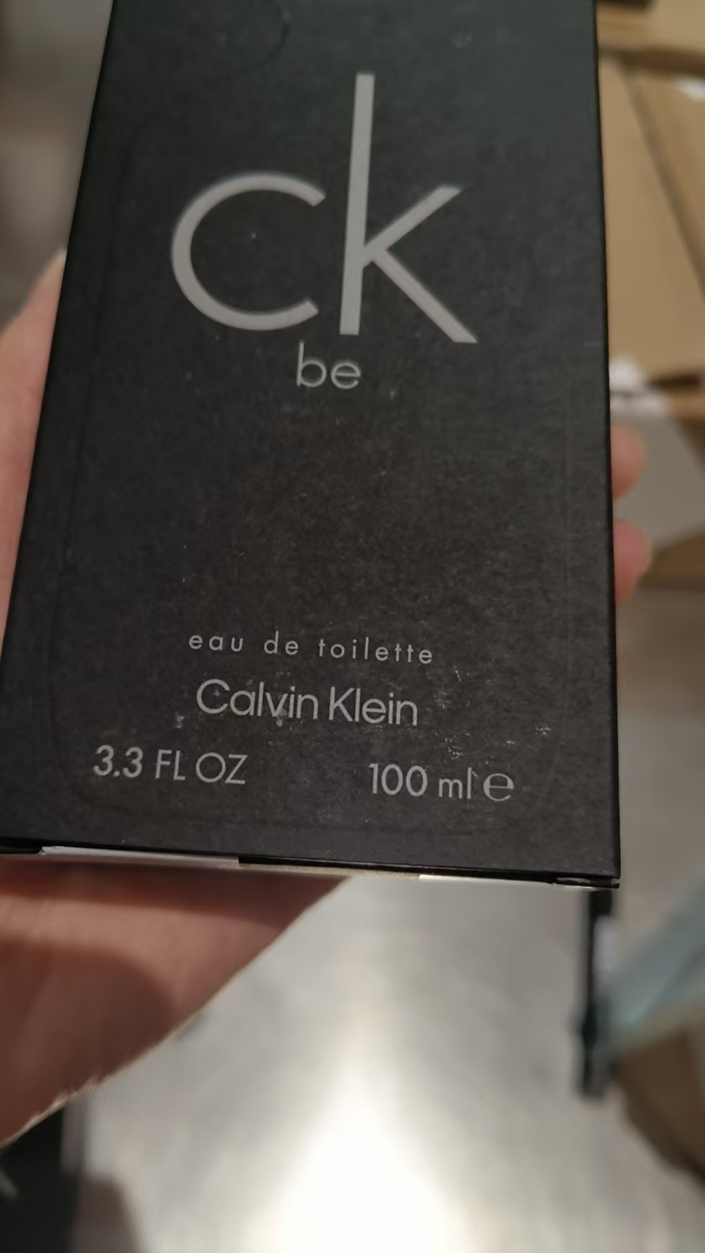 | 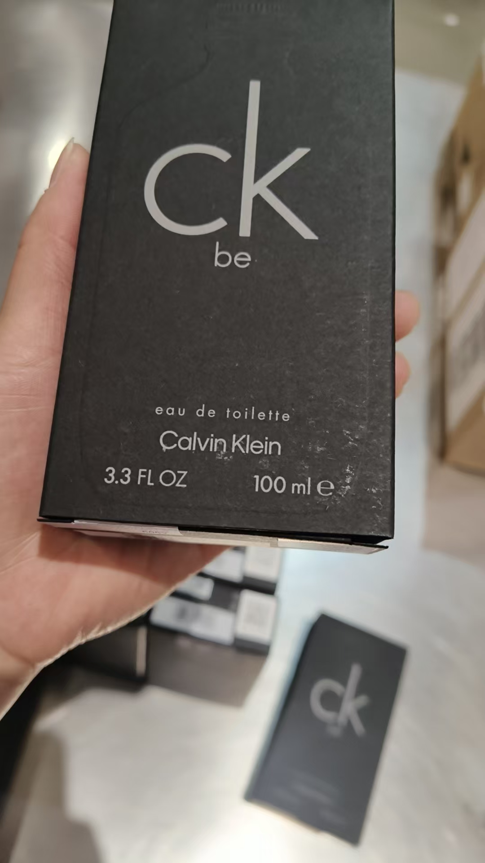
 |  |  |  |  |  |  | 1 |  |  |  | 6062 | 变形 | 鉴定1
 |  |  |  |  |  |  | 4 |  |  |  | 6062 | 变形 | 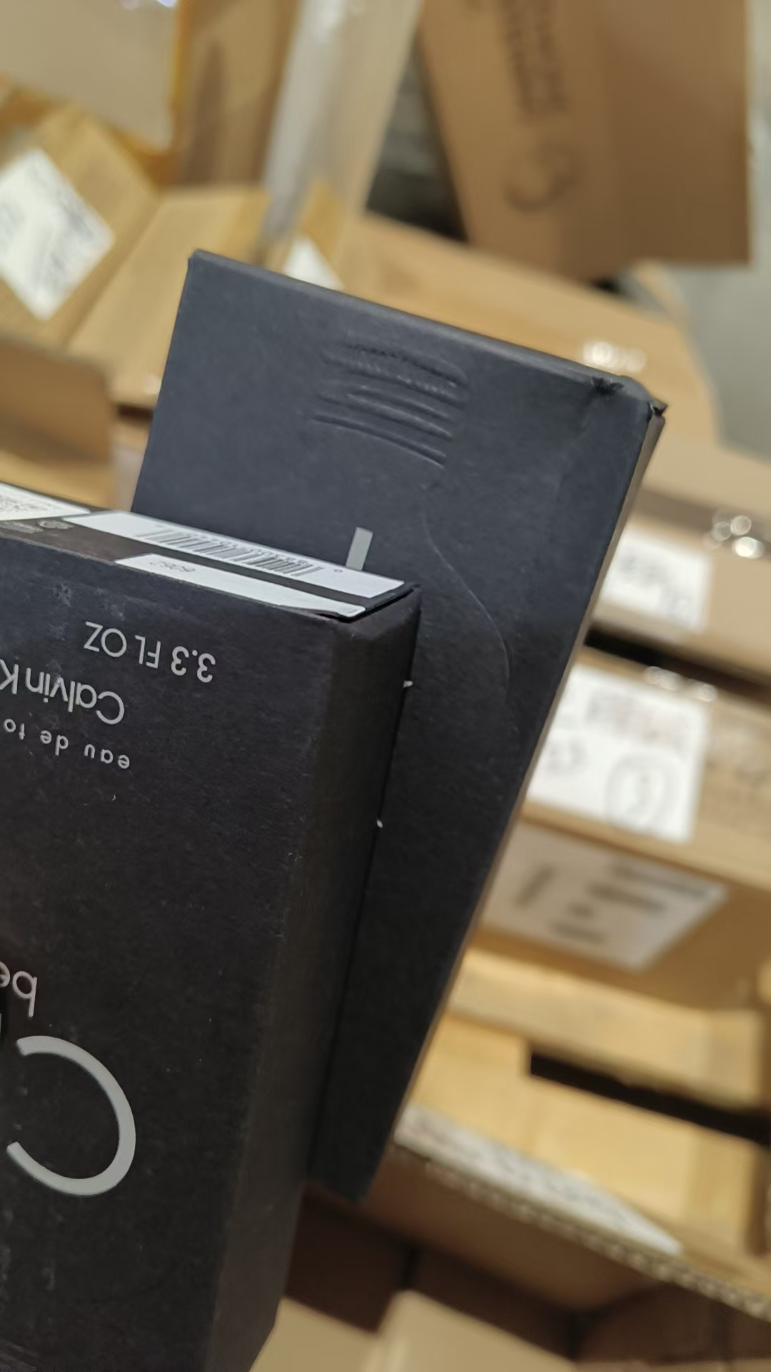 | 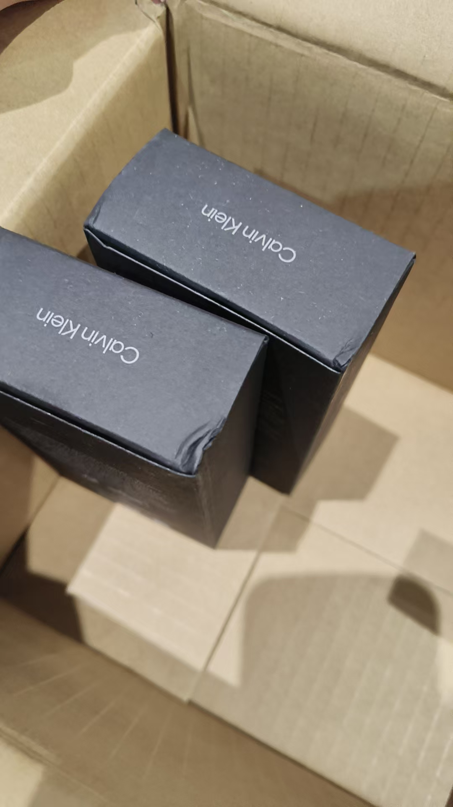
3 | CALVINKLEIN凯文克莱永恒男士香水EDT100ML | 法国 | 088300605514 | 10 | 瓶 |  | 9 |  |  |  | 6015 | 磨损 | 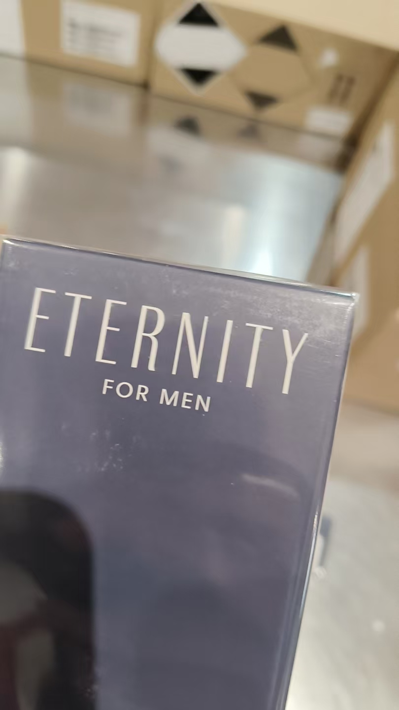 | 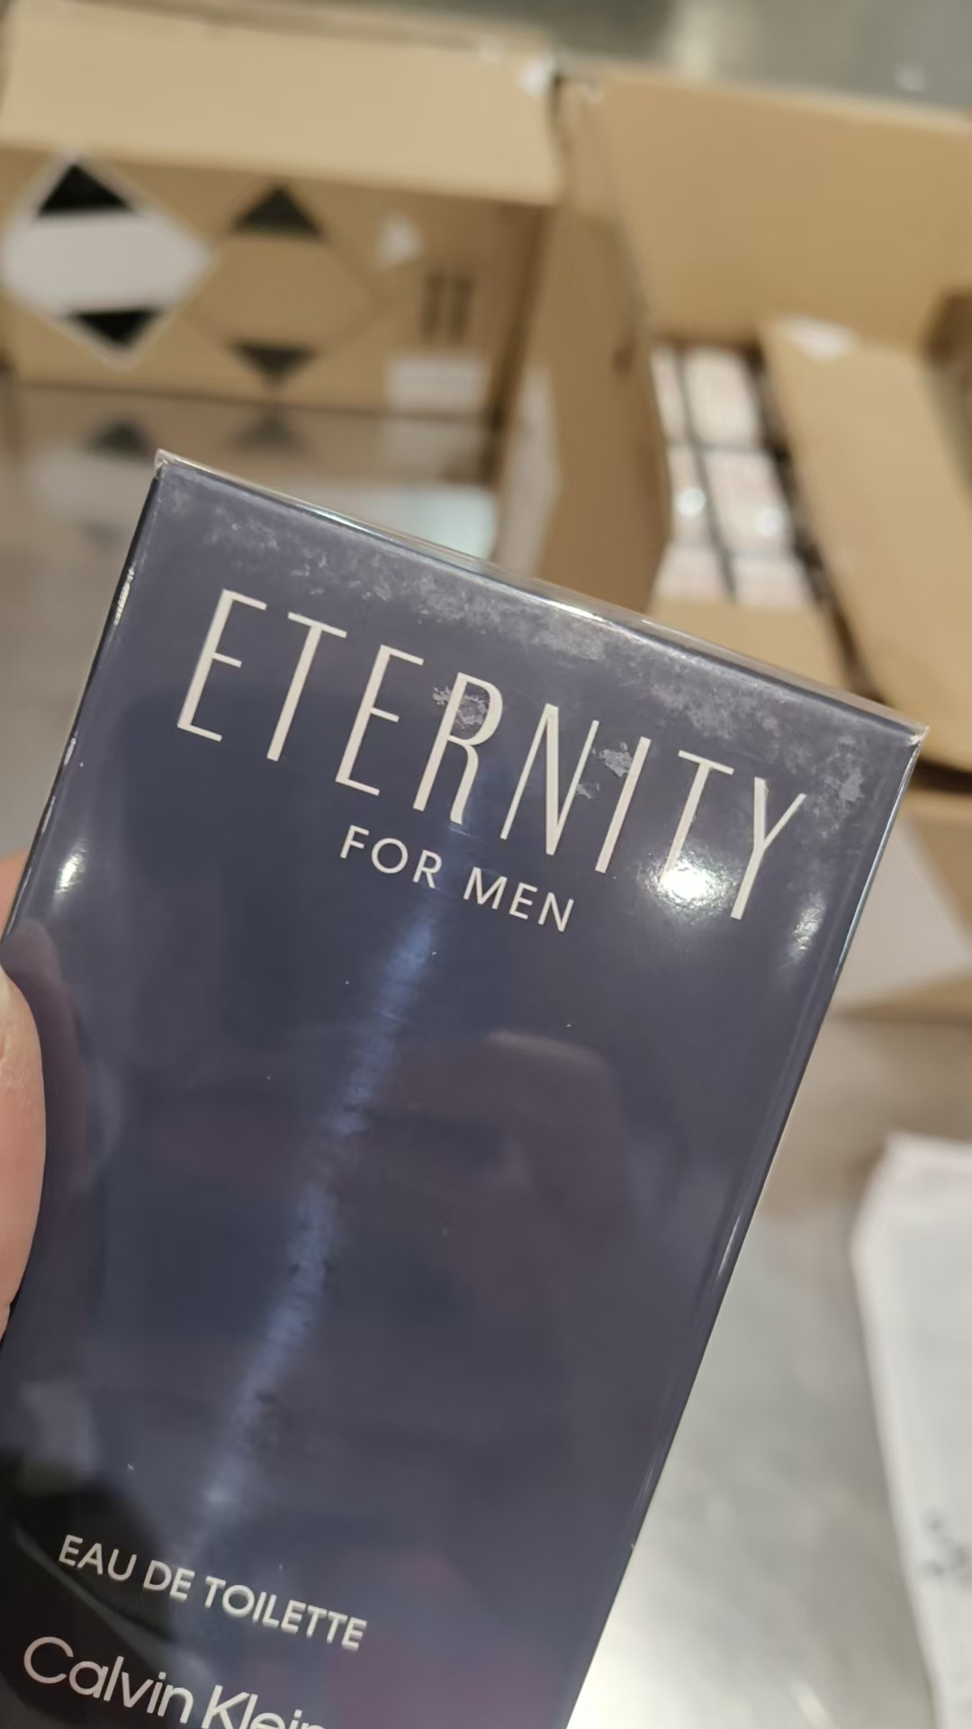
 |  |  |  |  |  |  | 1 |  |  |  | 6015 |  | 鉴定1
4 | GUERLAIN娇兰柑橘罗勒香水EDT75ML | 法国 | 3346470143944 | 250 | 瓶 | 141 |  |  |  |  | 5K01
 |  |  |  |  |  |  | 1 |  |  |  | 5K01 |  | 鉴定1
 |  |  |  |  |  | 107 |  |  |  |  | 5G01
 |  |  |  |  |  |  | 1 |  |  |  | 5G01 |  | 鉴定1
5 | GUERLAIN娇兰玫瑰玫瑰香水EDT75ML | 法国 | 3346470144040 | 50 | 瓶 | 49 |  |  |  |  | 5M01 |  | 鉴定1
 |  |  |  |  |  |  | 1 |  |  |  | 5M01 |  | 鉴定1
6 | 圣罗兰YSL黑色奥飘茗女士香水浓香50ML | 法国 | 3365440787919 | 447 | 瓶 | 445 |  |  |  |  | 38A301H
 |  |  |  |  |  |  | 1 |  |  |  | 38A301H | 膜破 | 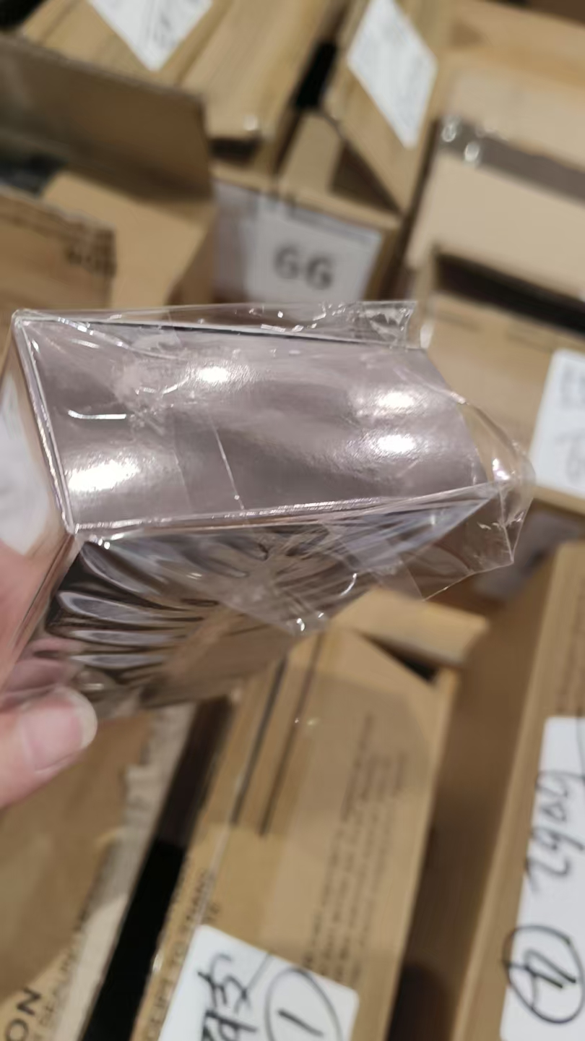
 |  |  |  |  |  |  | 1 |  |  |  | 38A301H | 变形 | 鉴定
11 | COACH蔻驰花馥蕊香女士香水EDP简装90ML | 法国 | 3386460095372 | 250 | 瓶 | 206 |  |  |  |  | 0FR03P319A
 |  |  |  |  |  | 1 |  |  |  |  | 0FR03P319A |  | 鉴定1
 |  |  |  |  |  | 28 |  |  |  |  | 08P47P296
 |  |  |  |  |  | 1 |  |  |  |  | 08P47P296 |  | 鉴定1
 |  |  |  |  |  | 1 |  |  |  |  | 08N23N115A
 |  |  |  |  |  | 1 |  |  |  |  | 08N23N115A |  | 鉴定1
 |  |  |  |  |  | 5 |  |  |  |  | AFR22R072
 |  |  |  |  |  | 1 |  |  |  |  | AFR22R072 |  | 鉴定1
 |  |  |  |  |  |  | 1 |  |  |  | 0FR03P319A | 变形 | 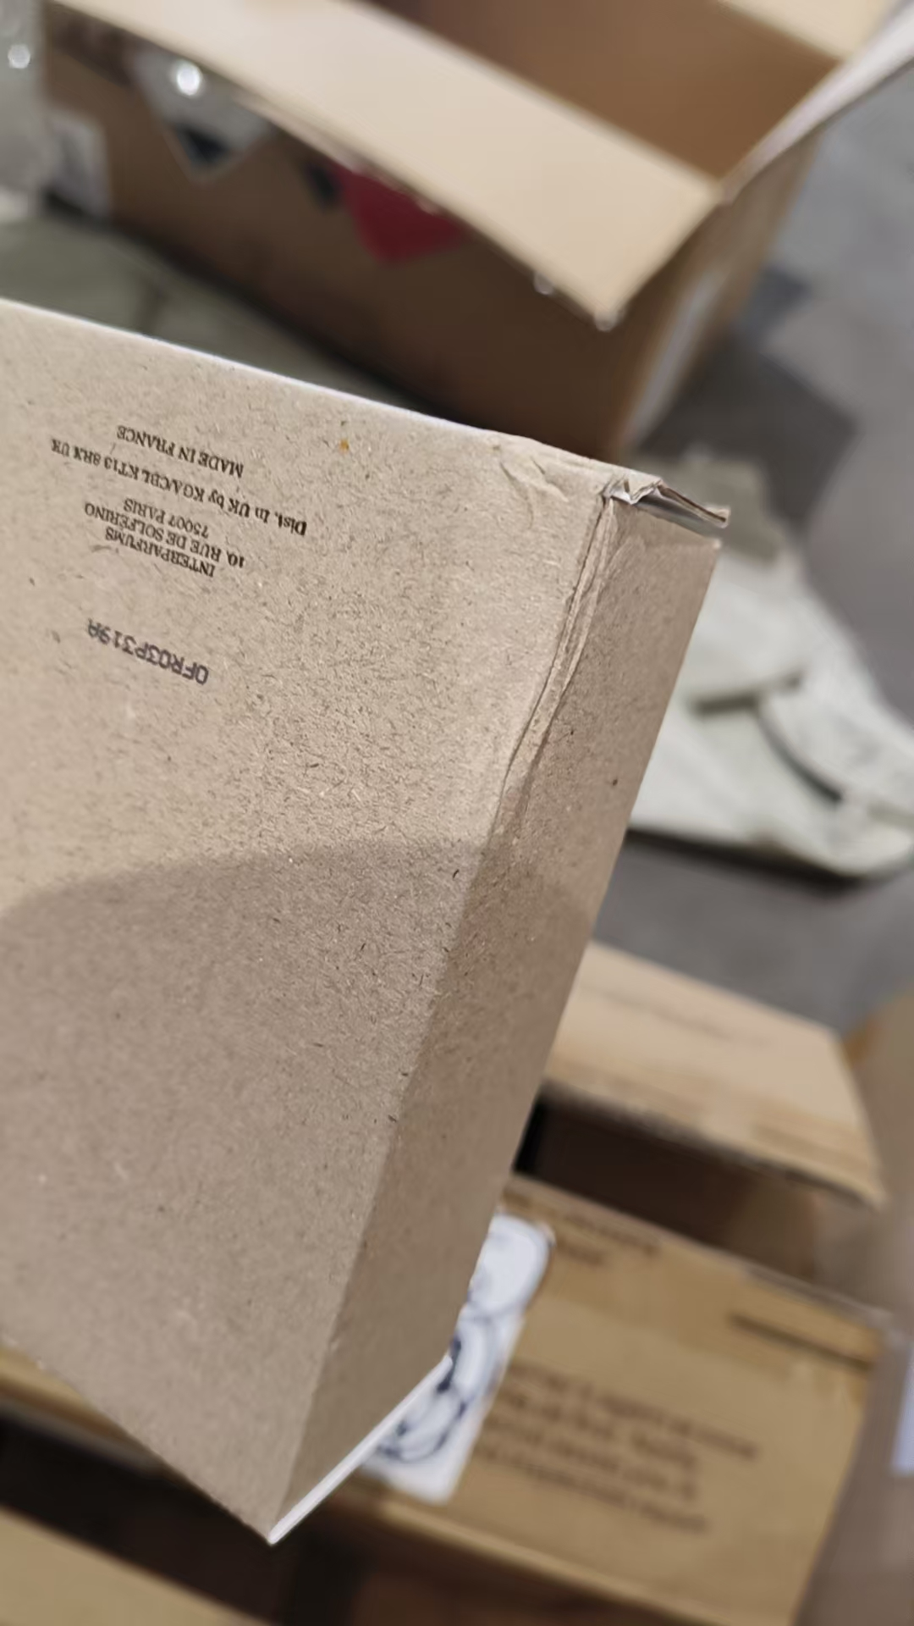
 |  |  |  |  |  |  | 5 |  |  |  |  | 无批次 | 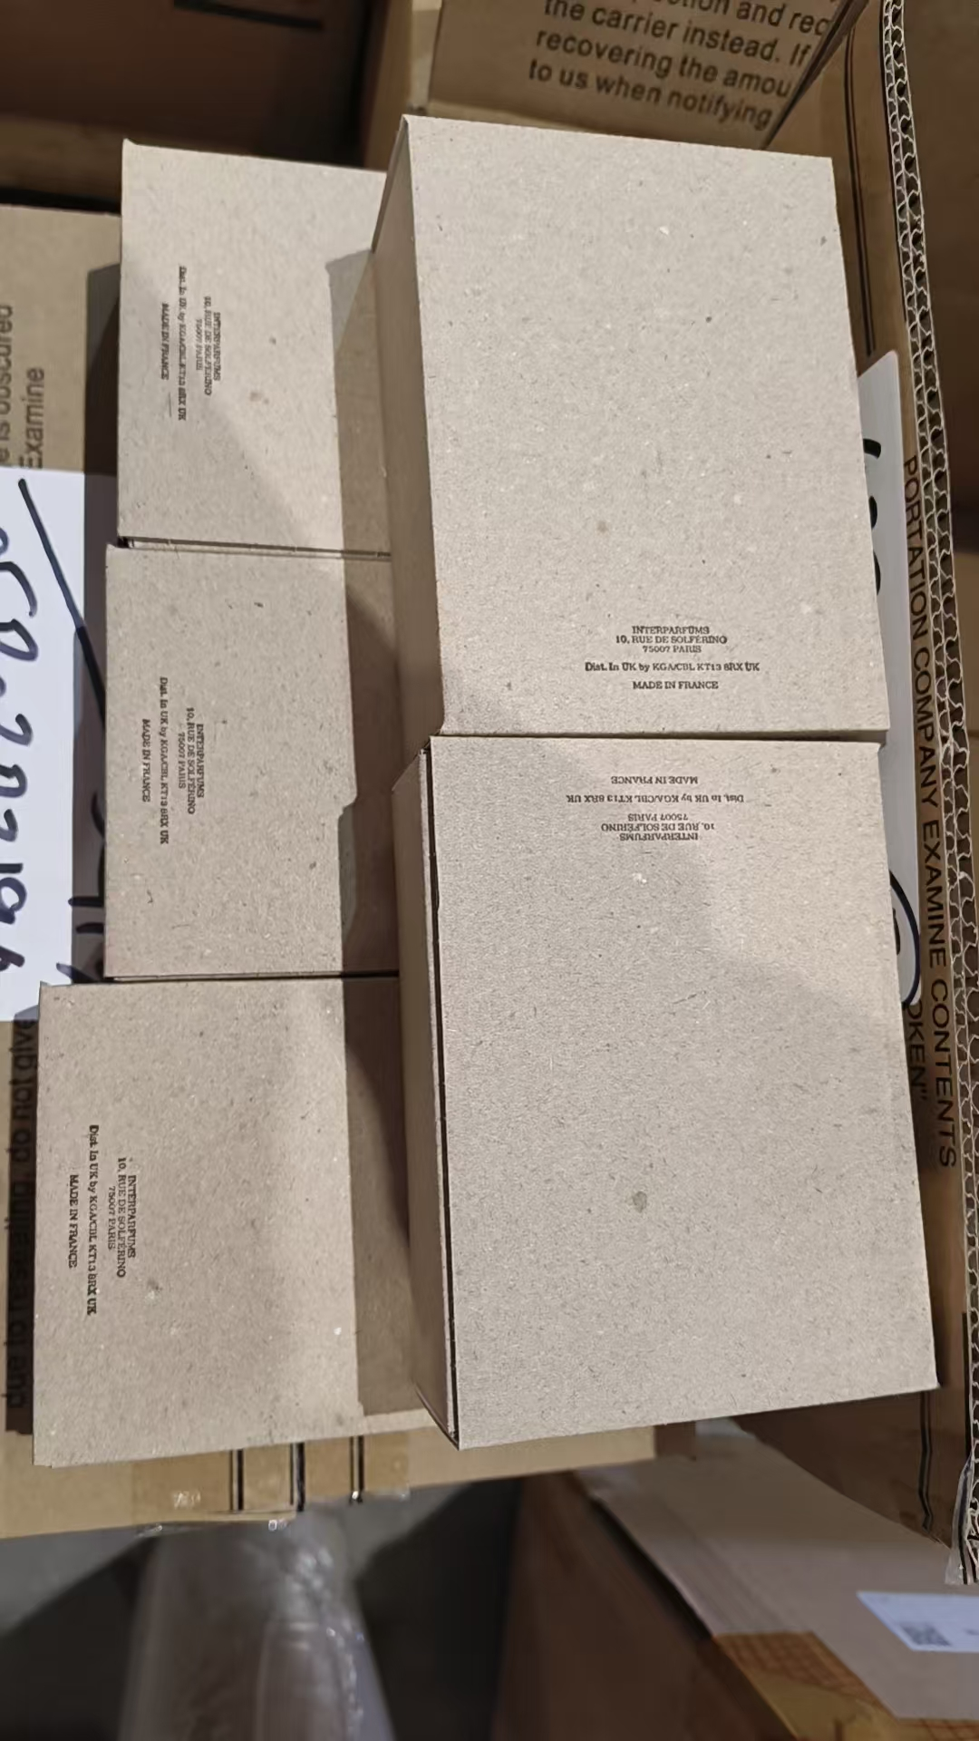
7 | BURBERRY博柏利粉红恋歌香水EDT100ML | 西班牙 | 3614226904966 | 20 | 瓶 | 17 |  |  |  |  | 6061
 |  |  |  |  |  |  | 1 |  |  |  | 6061 |  | 鉴定1
 |  |  |  |  |  | 1 |  |  |  |  | 6036
 |  |  |  |  |  |  | 1 |  |  |  | 6036 |  | 鉴定1
8 | BURBERRY博柏利粉红恋歌香水EDT50ML | 西班牙 | 3614226905147 | 20 | 瓶 | 19 |  |  |  |  | 6062
 |  |  |  |  |  |  | 1 |  |  |  | 6062 |  | 鉴定1
9 | BURBERRY博柏利情缘男士香水EDT100ML | 西班牙 | 3614227748682 | 15 | 瓶 |  | 14 |  |  |  | 6051 | 磨损 | 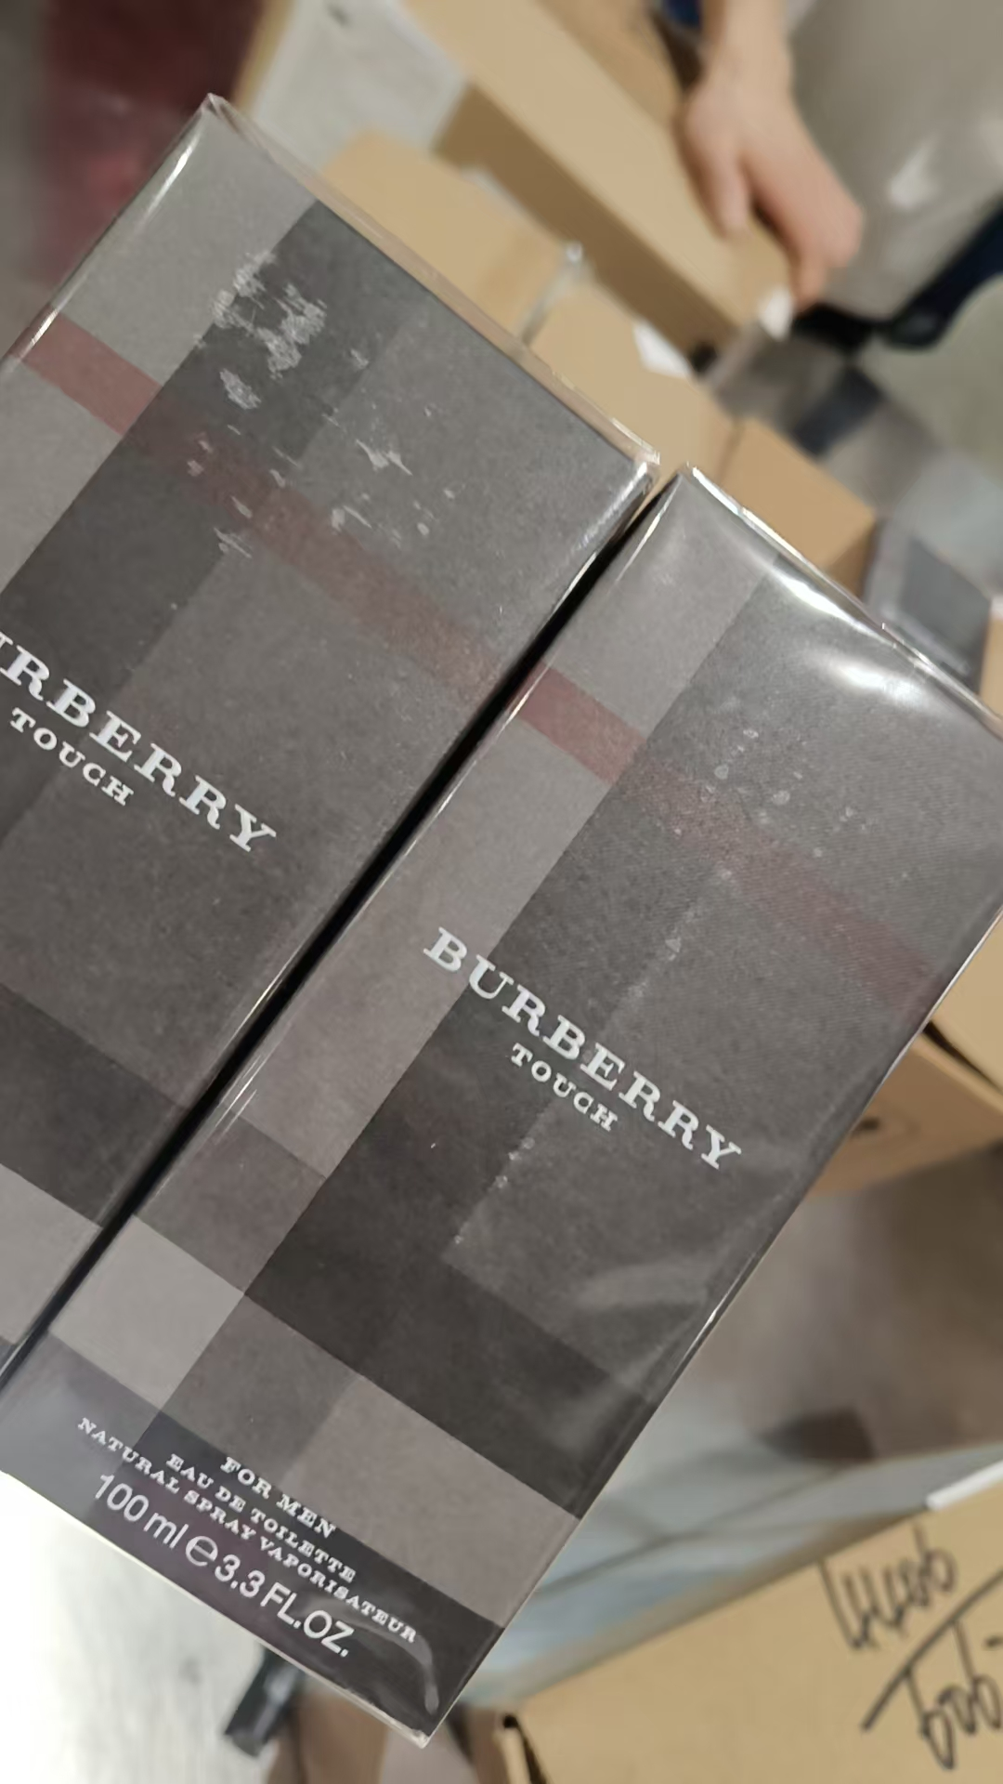
 |  |  |  |  |  |  | 1 |  |  |  | 6051 | 磨损 | 鉴定1
10 | BURBERRY博柏利情缘男士香水EDT50ML | 西班牙 | 3614227748729 | 15 | 瓶 |  | 14 |  |  |  | 6027 | 磨损 | 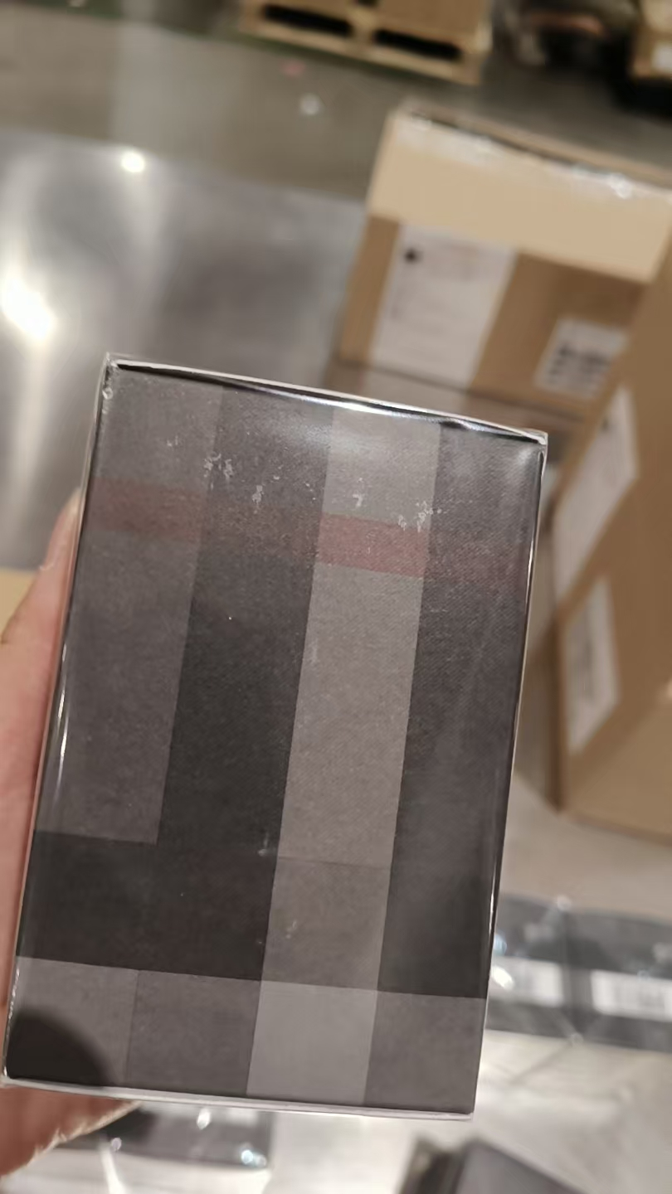 | 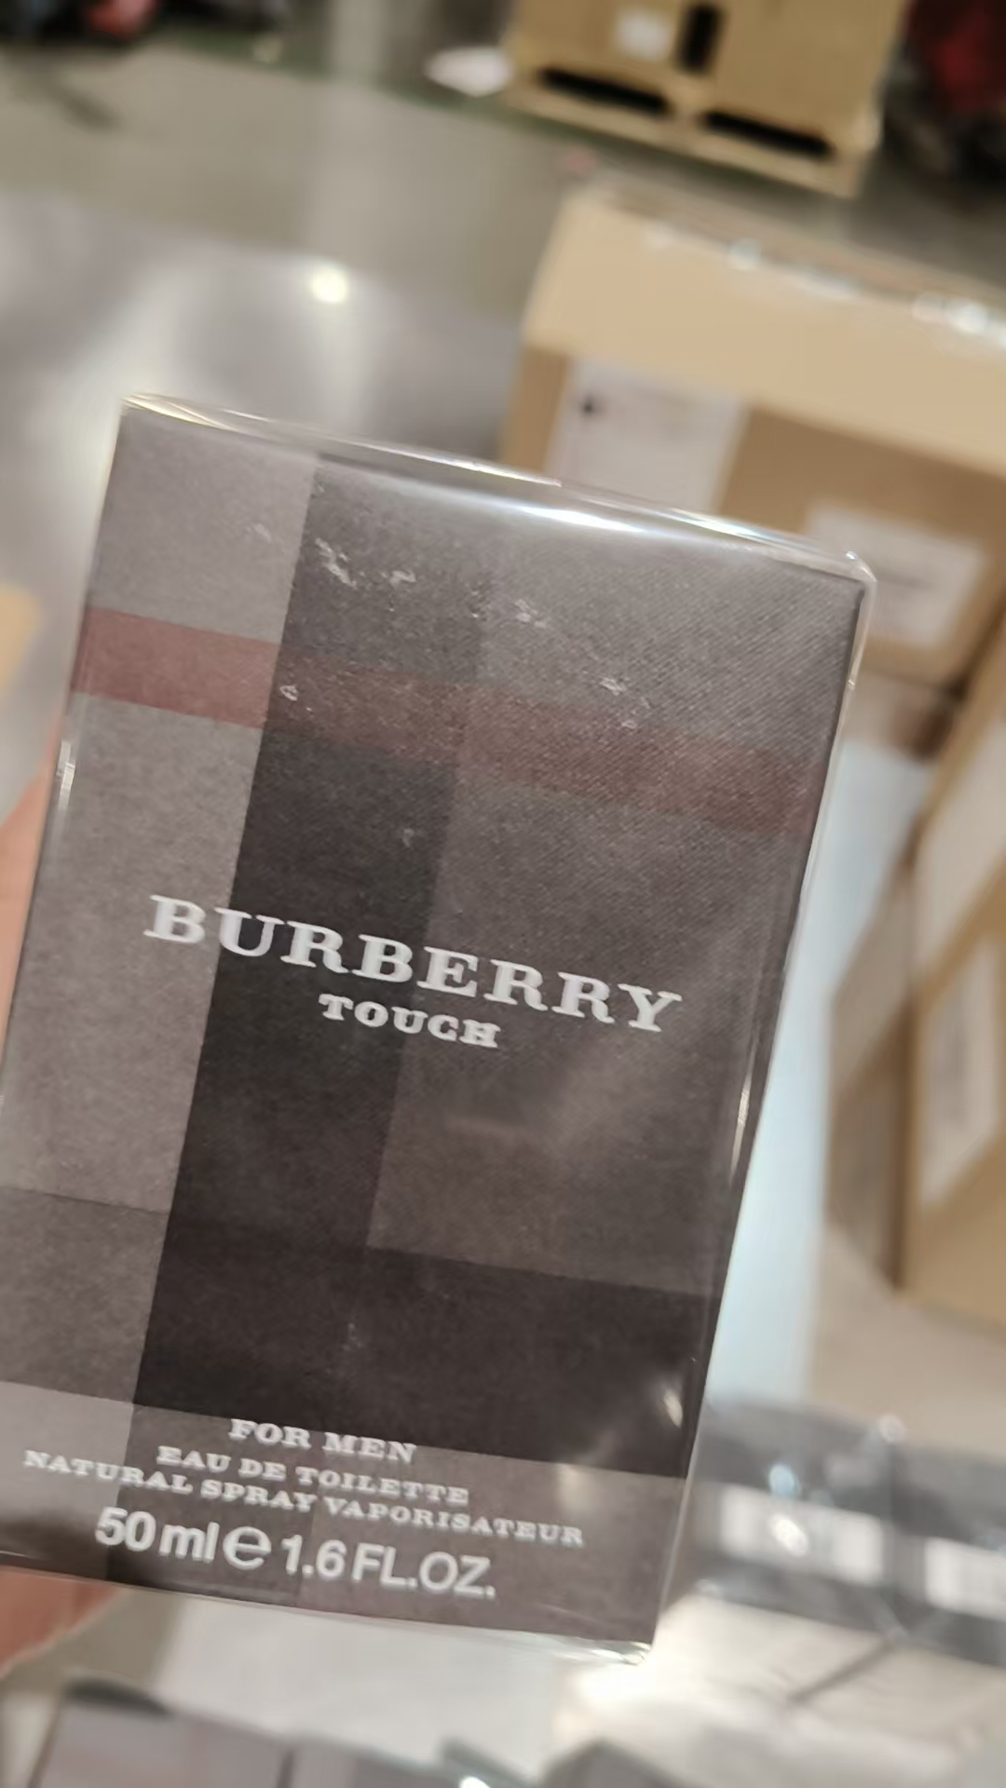
 |  |  |  |  |  |  | 1 |  |  |  | 6027 | 磨损 | 鉴定1
11 | BURBERRY博柏利我的博柏利黑色版PARFUM香水90ML | 西班牙 | 3614229829006 | 15 | 瓶 |  | 14 |  |  |  | 5351 | 磨损 | 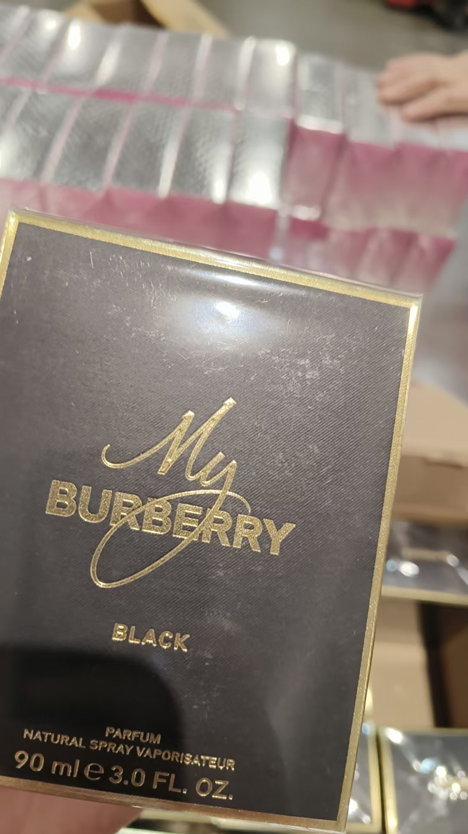 | 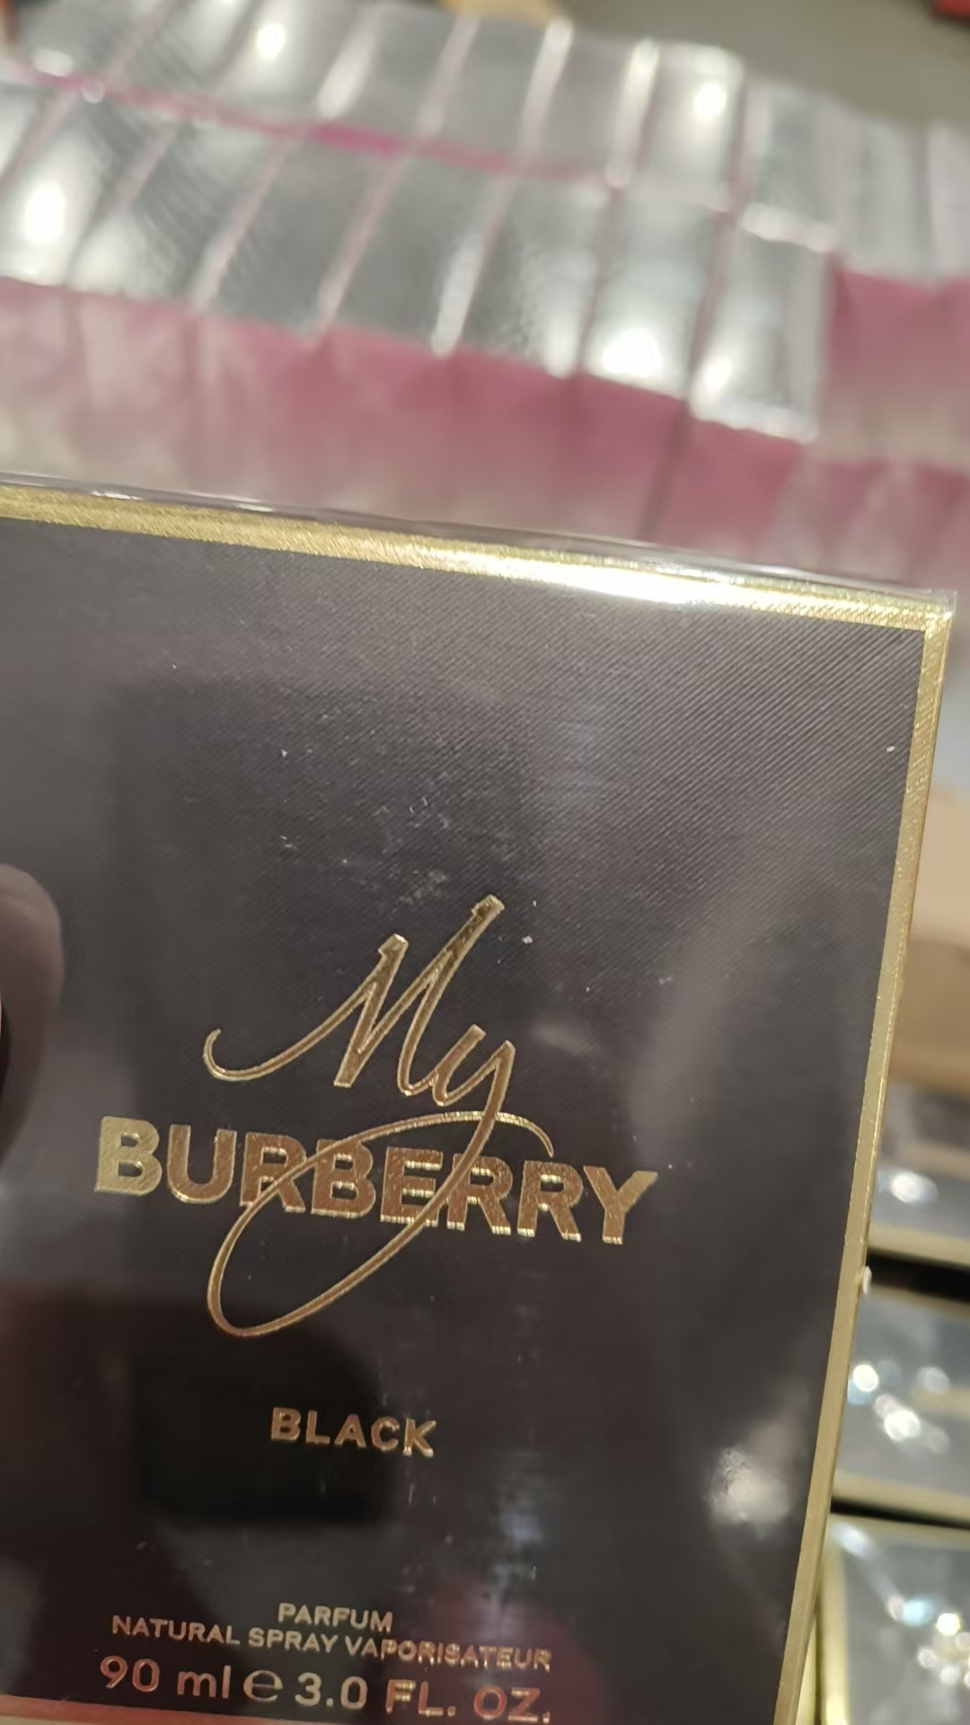
 |  |  |  |  |  |  | 1 |  |  |  | 5351 | 磨损 | 鉴定1
12 | YSL圣罗兰生而不羁男士香水EDP100ML | 法国 | 3614273852814 | 335 | 瓶 | 104 |  |  |  |  | 38Z001L
 |  |  |  |  |  | 229 |  |  |  |  | 38A1005
 |  |  |  |  |  |  | 1 |  |  |  | 38A1005 | 漏液 | 鉴定
 |  |  |  |  |  |  | 1 |  |  |  | 38Z001L | 无外膜 | 鉴定
13 | CALVINKLEIN凯文克莱自由飞扬男士香水EDT50ML | 法国 | 3616302015559 | 15 | 瓶 |  | 14 |  |  |  | 5358 | 磨损 | 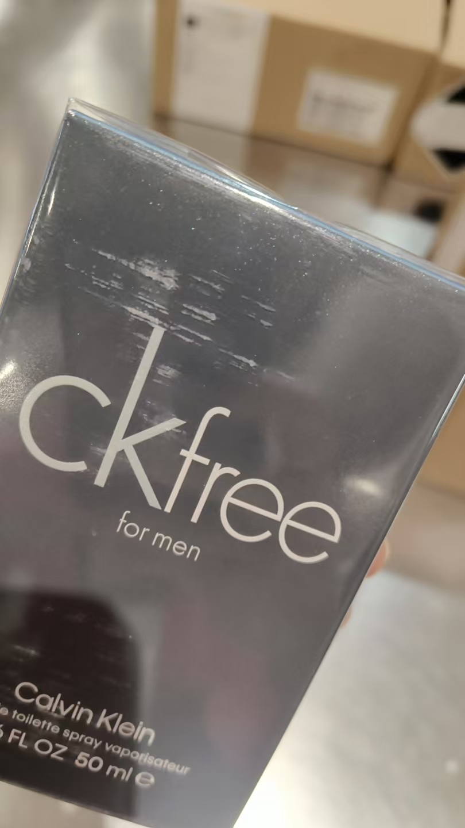 | 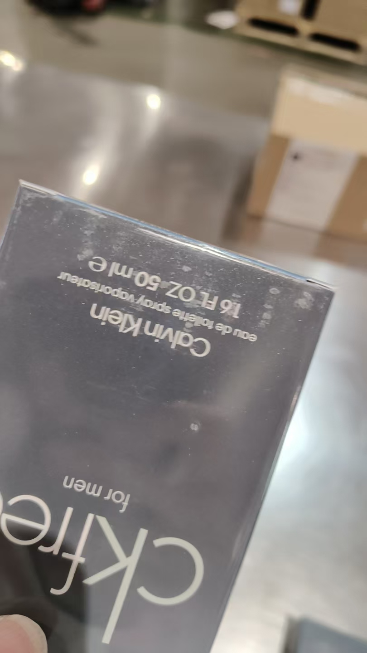
 |  |  |  |  |  |  | 1 |  |  |  | 5358 | 磨损 | 鉴定1
14 | CALVINKLEIN凯文克莱自由飞扬男士香水EDT100ML | 法国 | 3616302015580 | 200 | 瓶 |  | 190 |  |  |  | 6023 | 磨损 | 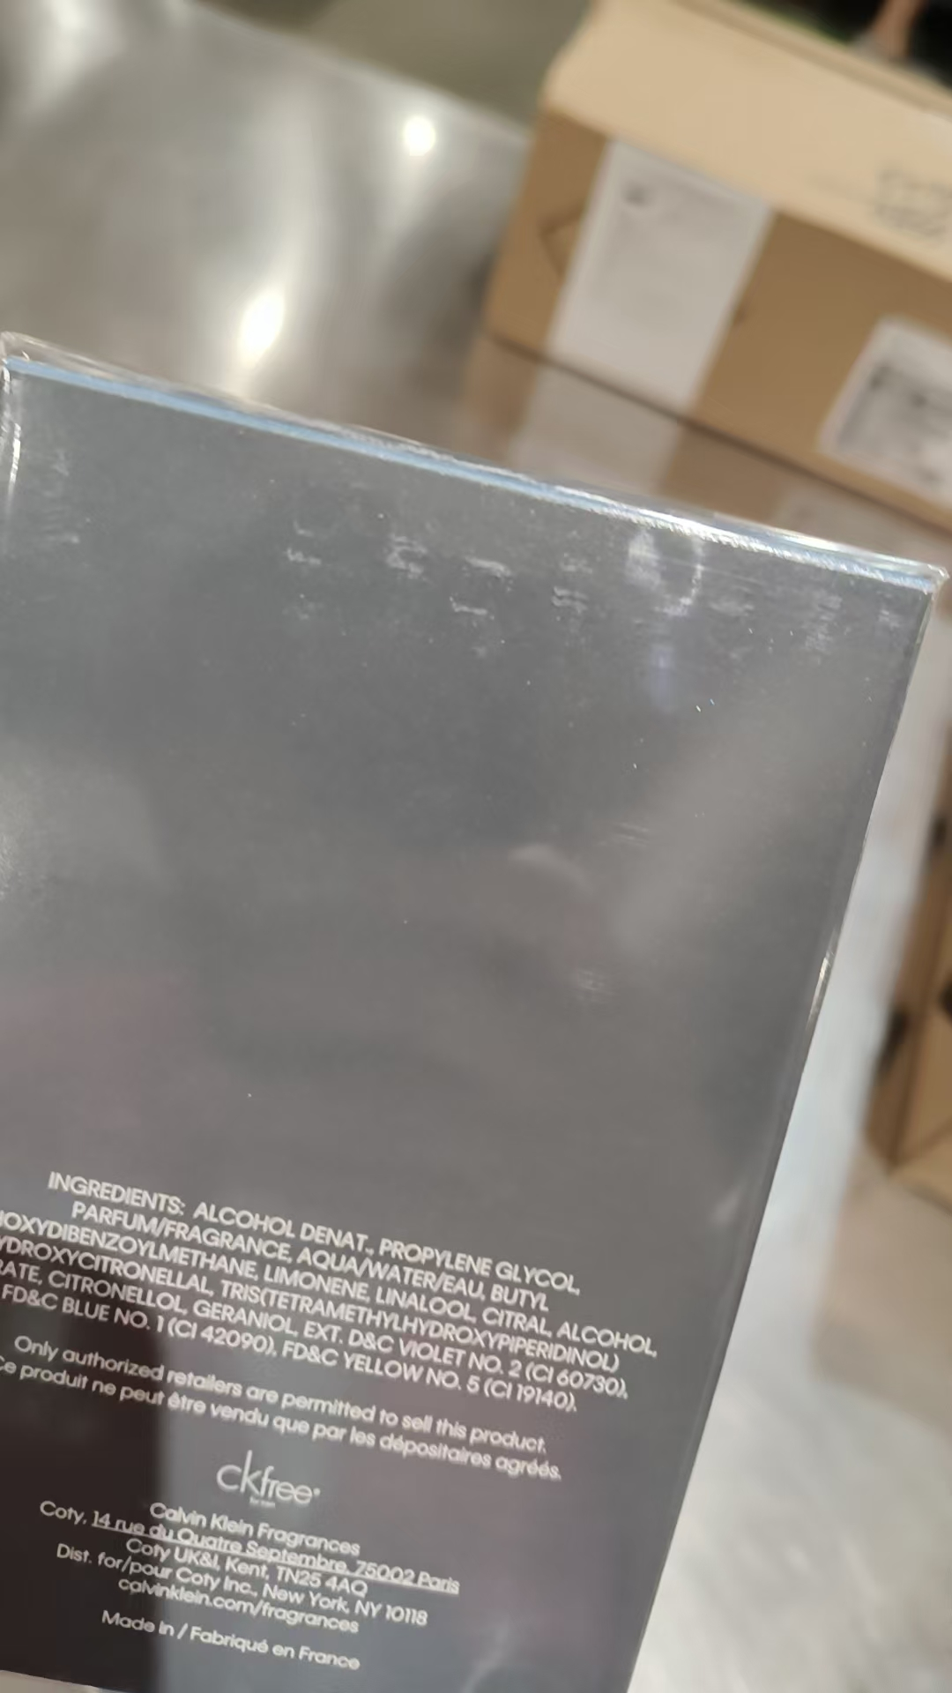 | 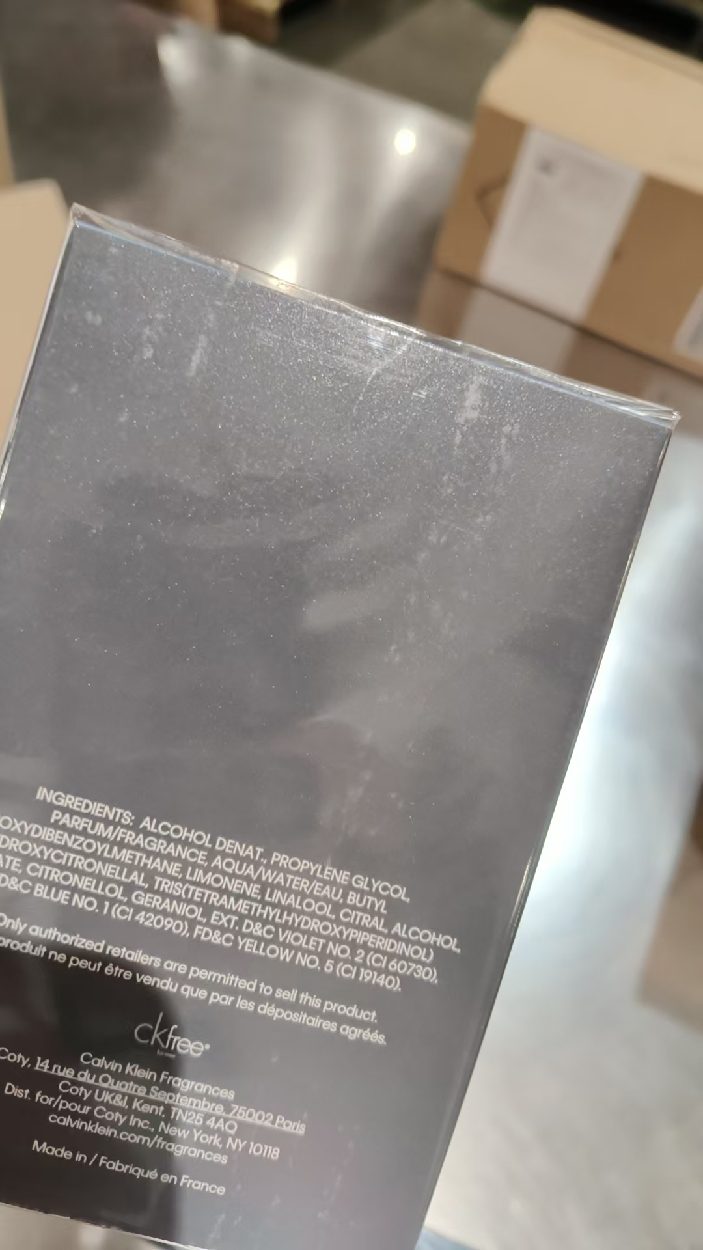
 |  |  |  |  |  |  | 6 |  |  |  | 6023 | 变形 | 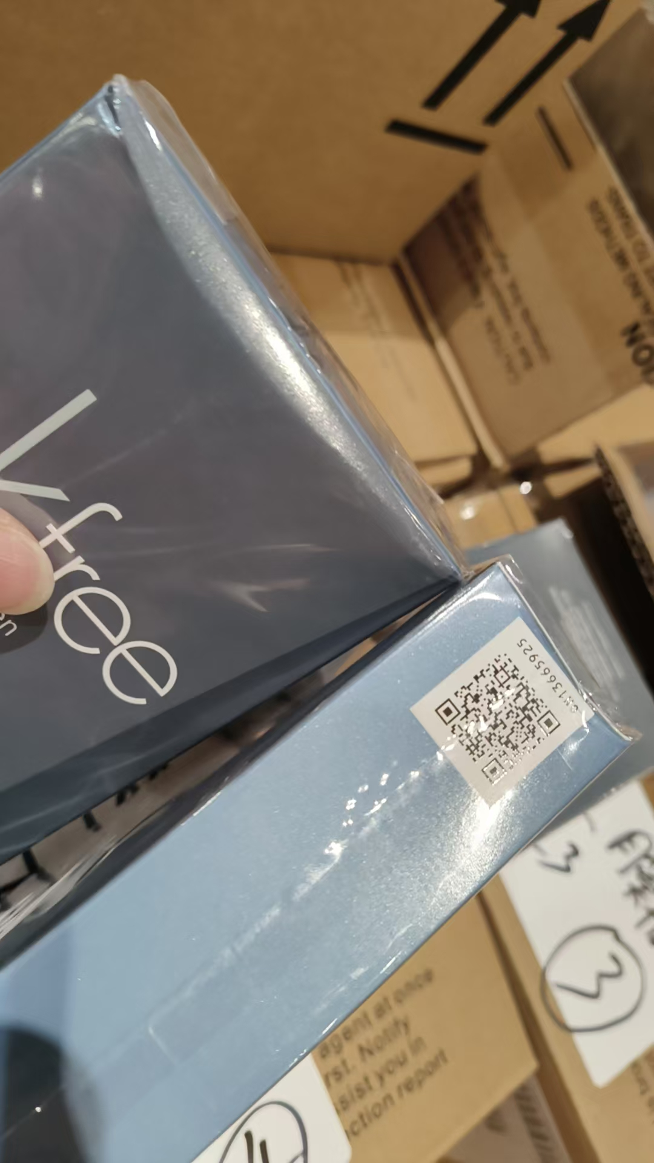
 |  |  |  |  |  |  | 1 |  |  |  | 6023 | 变形 | 鉴定1
 |  |  |  |  |  |  | 3 |  |  |  | 6023 | 膜开胶 | 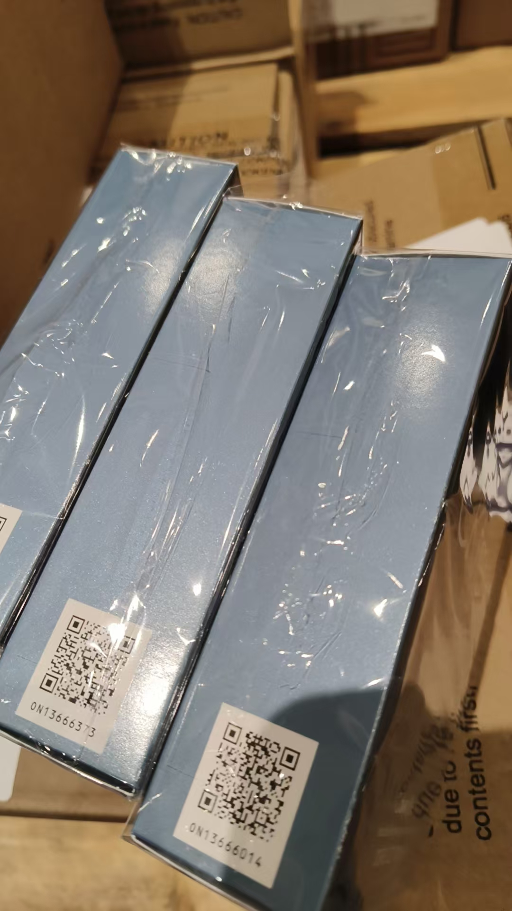
15 | GUCCI古驰绮梦栀子花香女士香水EDP50ML | 西班牙 | 3616302022489 | 1500 | 瓶 | 1486 |  |  |  |  | 6055
 |  |  |  |  |  |  | 13 |  |  |  | 6055 | 膜破 | 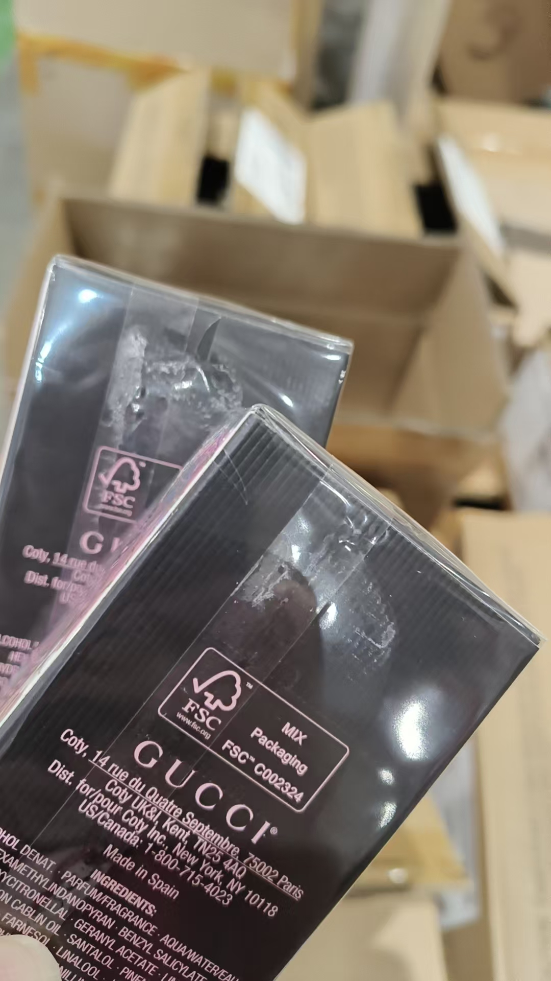 | 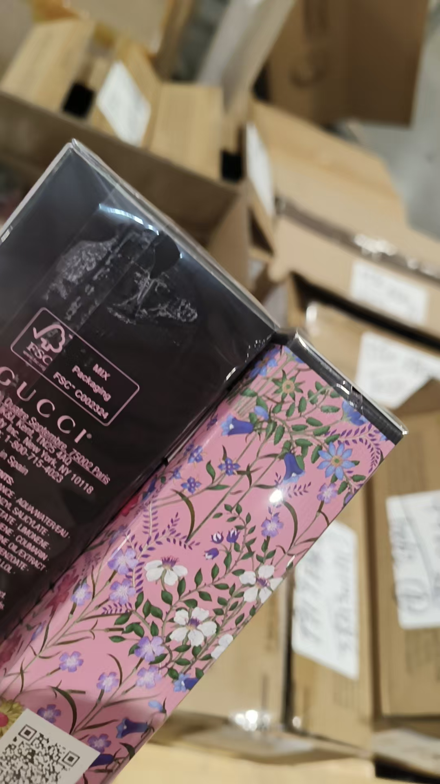
 |  |  |  |  |  |  | 1 |  |  |  | 6055 | 包装不完整 | 鉴定
16 | GUCCI古驰花悦女士香水EDT100ML | 西班牙 | 3616302514298 | 300 | 瓶 | 299 |  |  |  |  | 6058
 |  |  |  |  |  |  | 1 |  |  |  | 6058 |  | 鉴定1
18 | LARTISANPARFUMEUR阿蒂仙之香冥府之路香水EDT100ML | 法国 | 3660463007519 | 216 | 瓶 |  | 215 |  |  |  | 506613 | 磨损 | 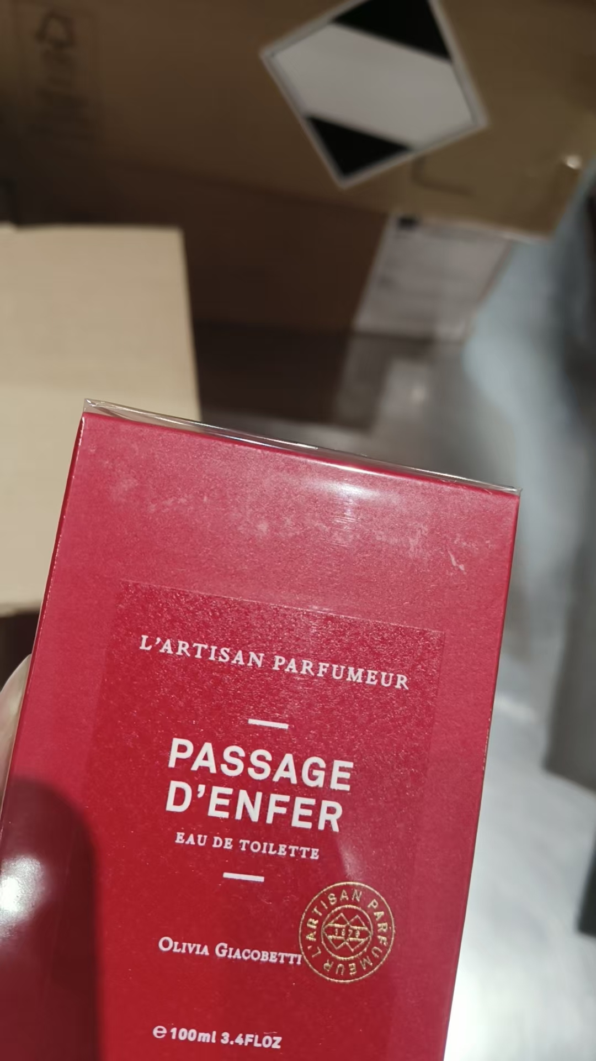
 |  |  |  |  |  |  | 1 |  |  |  | 506613 | 磨损 | 鉴定1
19 | 阿蒂仙之香冥府之路馥郁版香水EDP100ML | 法国 | 3660463008738 | 216 | 瓶 |  | 215 |  |  |  | 506412 | 磨损 | 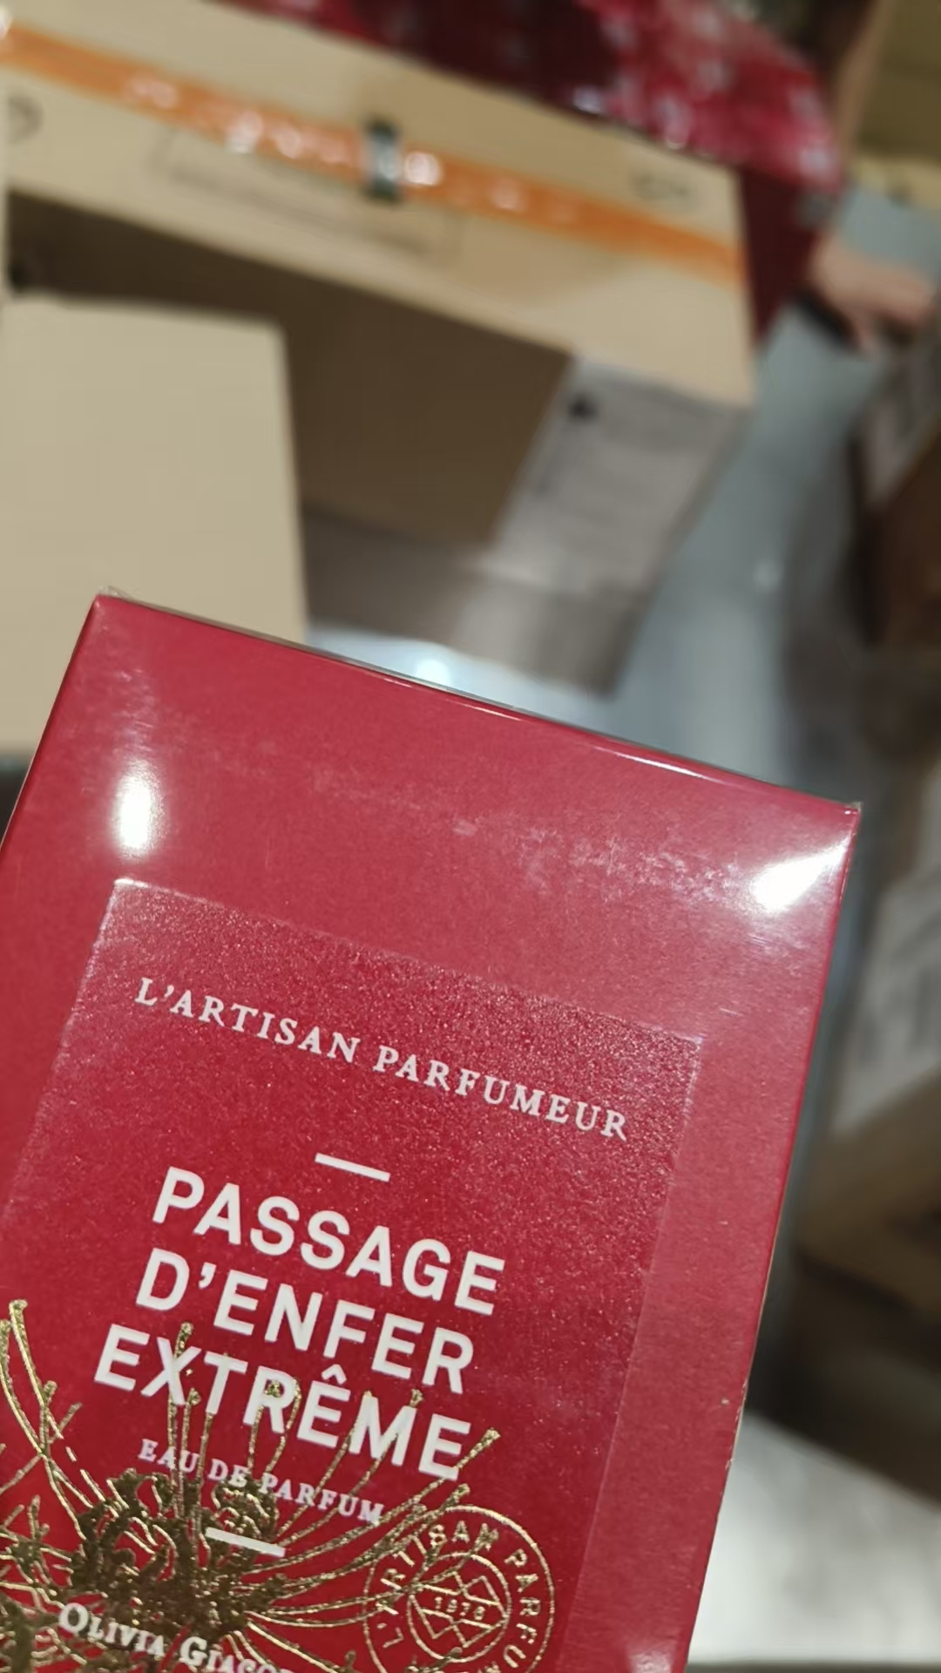
 |  |  |  |  |  |  | 1 |  |  |  | 506412 | 磨损 | 鉴定1
20 | BYKILIAN凯利安天使之享香水EDP50ML | 法国 | 3700550216094 | 20 | 瓶 |  | 18 |  |  |  | C25 | 磨损 | 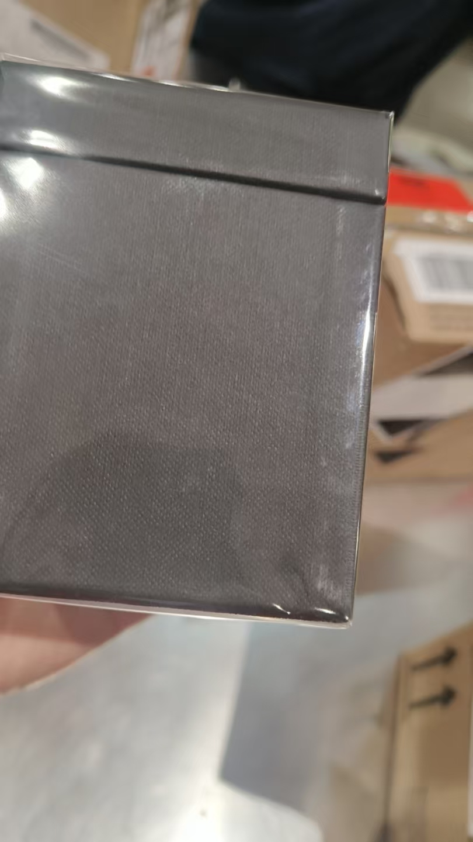
 |  |  |  |  |  |  | 1 |  |  |  | C25 | 磨损 | 鉴定1
 |  |  |  |  |  |  | 1 |  |  |  | B55 | 磨损 | 鉴定
21 | BYKILIAN凯利安天使之享香水EDP100ML | 法国 | 3700550232971 | 20 | 瓶 |  | 9 |  |  |  | A55 | 磨损 | 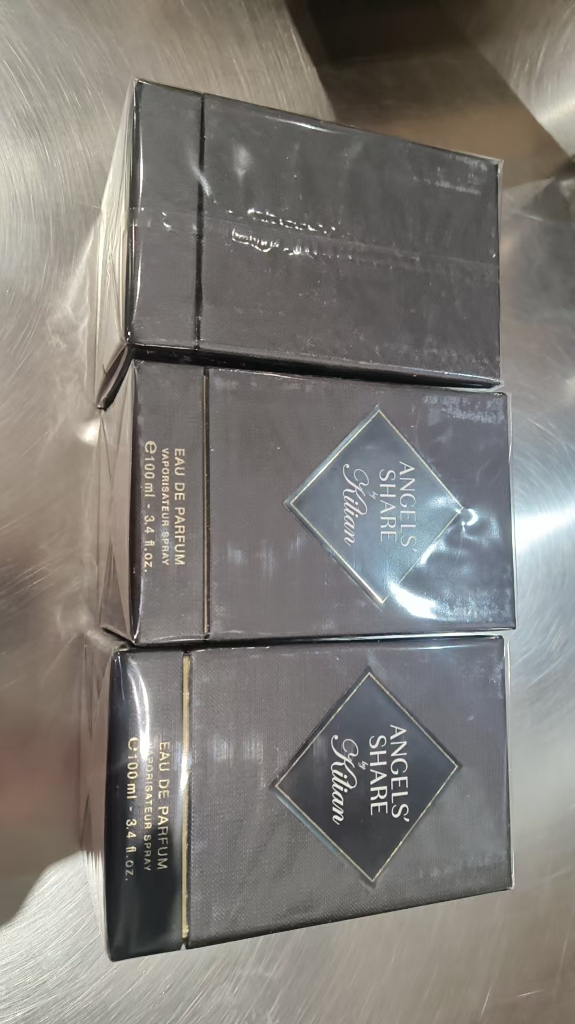
 |  |  |  |  |  |  | 1 |  |  |  | A55 | 磨损 | 鉴定1
 |  |  |  |  |  |  | 9 |  |  |  | C25 | 磨损 | 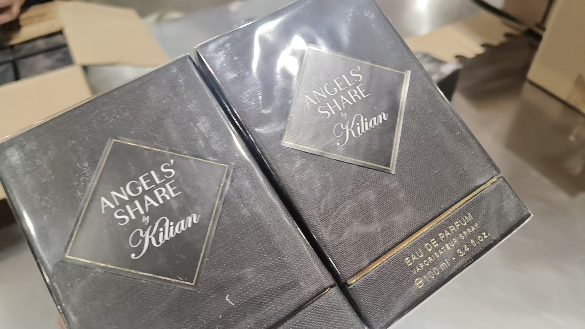
 |  |  |  |  |  |  | 1 |  |  |  | C25 | 磨损 | 鉴定1
22 | BYKILIAN凯利安极乐版天使之享香水EDP50ML | 法国 | 3700550241263 | 20 | 瓶 |  | 19 |  |  |  | B55 | 磨损 | 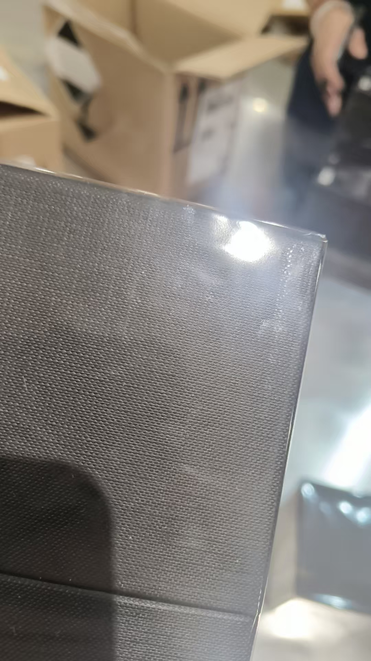
 |  |  |  |  |  |  | 1 |  |  |  | B55 | 磨损 | 鉴定1
23 | JOMALONELONDON祖玛珑乌木与佛手柑馥郁香水EDC100ML | 英国 | 690251122264 | 100 | 瓶 | 97 |  |  |  |  | AC5
 |  |  |  |  |  |  | 2 |  |  |  | AC5 | 变形 | 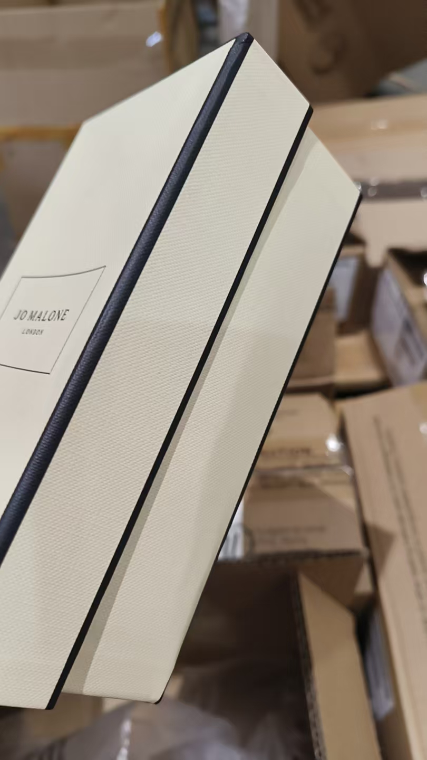 | 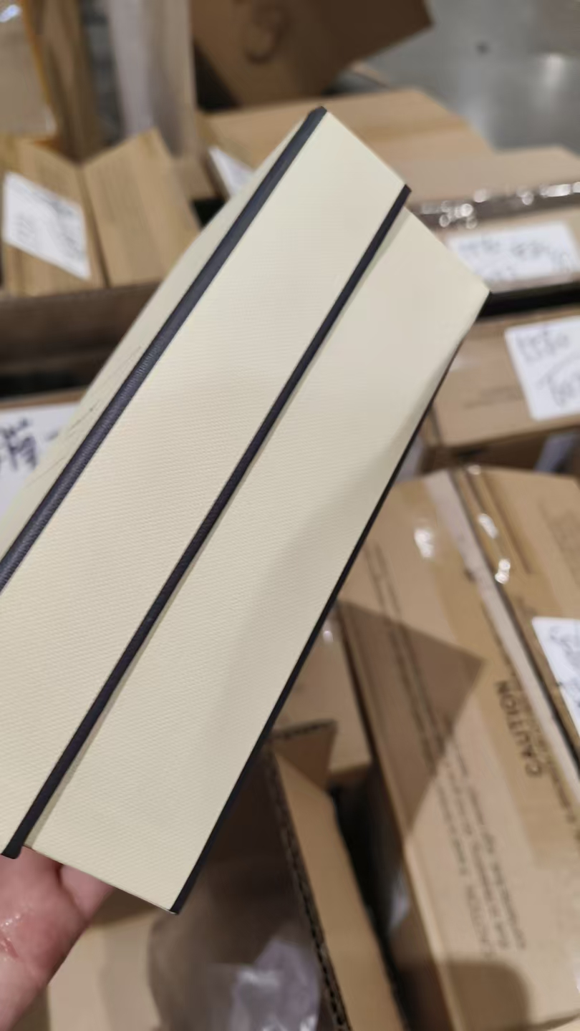
 |  |  |  |  |  |  | 1 |  |  |  | AC5 | 变形 | 鉴定1
24 | BVLGARI宝格丽白晶香水EDT50ML | 意大利 | 783320425509 | 180 | 瓶 | 178 |  |  |  |  | 21S10D1
 |  |  |  |  |  |  | 1 |  |  |  | 21S10D1 | 变形 | 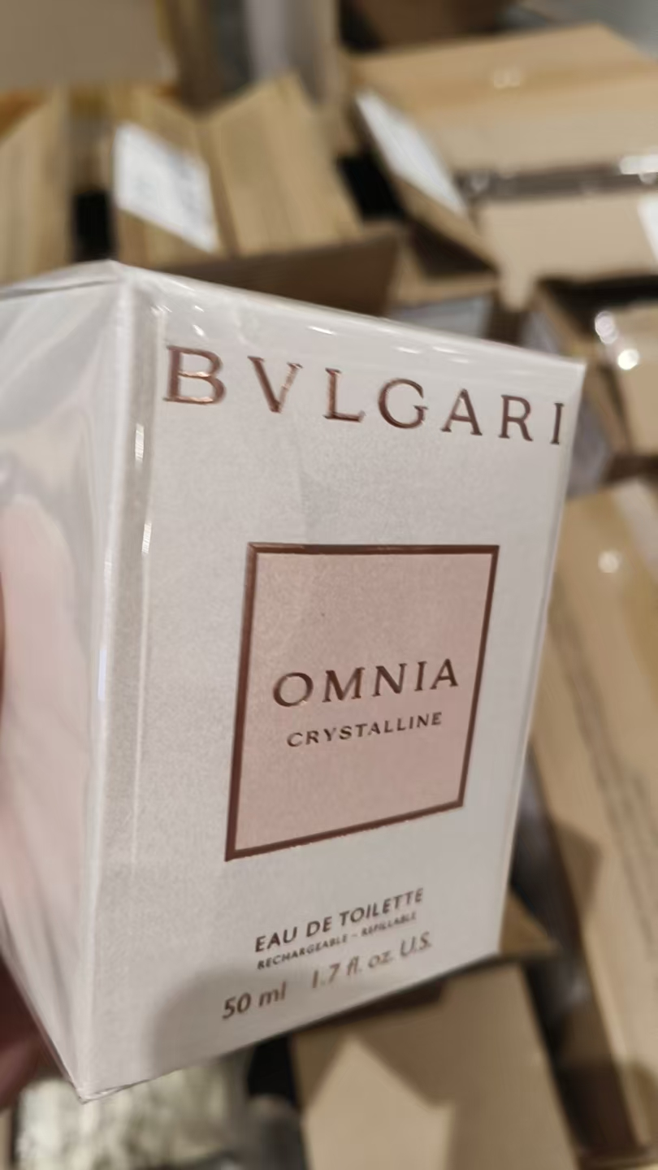
 |  |  |  |  |  |  | 1 |  |  |  | 21S10D1 | 变形 | 鉴定1
25 | GUCCI古驰竹韵女士香水EDT50ML | 西班牙 | 8005610295046 | 500 | 瓶 | 499 |  |  |  |  | 6035
 |  |  |  |  |  |  | 1 |  |  |  | 6035 |  | 鉴定1
26 | VERSACE范思哲粉耀晶钻香水EDT30ML | 意大利 | 8011003993802 | 2380 | 瓶 | 1191 |  |  |  |  | 097G06D
 |  |  |  |  |  | 261 |  |  |  |  | 094G06D
 |  |  |  |  |  |  | 1 |  |  |  | 094G06D |  | 鉴定1
 |  |  |  |  |  | 896 |  |  |  |  | 093G06D
 |  |  |  |  |  |  | 1 |  |  |  | 093G06D |  | 鉴定1
 |  |  |  |  |  | 27 |  |  |  |  | 098G06D
 |  |  |  |  |  |  | 1 |  |  |  | 097G06D | 膜破 | 鉴定
 |  |  |  |  |  |  | 1 |  |  |  | 098G06D | 膜破 | 鉴定
 |  |  |  |  |  |  | 1 |  |  |  | 093G06D | 漏液 | 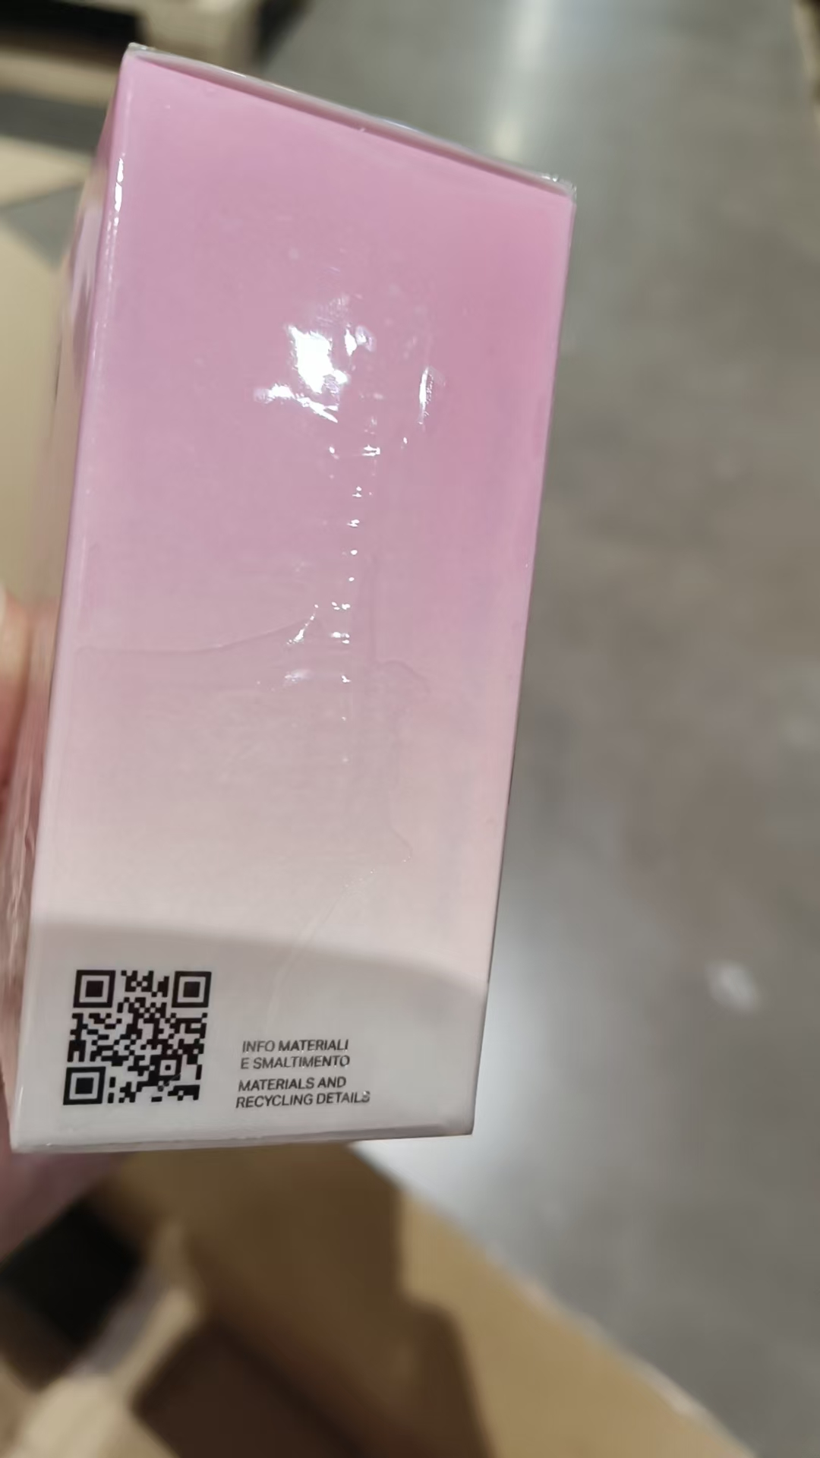
27 | CHLOE蔻依肉丝带女士香水EDP20ML | 两件套：3616304974489 | 3616304974489A | 200 | 瓶 | 25 |  |  |  |  | 4012L2
 |  |  |  |  |  | 1 |  |  |  |  | 4012L2 | 鉴定1
 |  |  |  |  |  | 25 |  |  |  |  | 4052P2
 |  |  |  |  |  | 1 |  |  |  |  | 4052P2 | 鉴定1
 |  |  |  |  |  | 82 |  |  |  |  | 4015L3
 |  |  |  |  |  | 1 |  |  |  |  | 4015L3 | 鉴定1
 |  |  |  |  |  | 64 |  |  |  |  | 4052P1
 |  |  |  |  |  | 1 |  |  |  |  | 4052P1 | 鉴定1
28 | CHLOE蔻依恋旅流浪者香水EDP20ML |  | 3616304974489B | 200 | 瓶 | 25 |  |  |  |  | 4012L2
 |  |  |  |  |  | 1 |  |  |  |  | 4012L2 | 鉴定1
 |  |  |  |  |  | 25 |  |  |  |  | 4052P2
 |  |  |  |  |  | 1 |  |  |  |  | 4052P2 | 鉴定1
 |  |  |  |  |  | 82 |  |  |  |  | 4015L3
 |  |  |  |  |  | 1 |  |  |  |  | 4015L3 | 鉴定1
 |  |  |  |  |  | 64 |  |  |  |  | 4052P1
 |  |  |  |  |  | 1 |  |  |  |  | 4052P1 | 鉴定1
29 | JOMALONELONDON祖玛珑青柠罗勒与柑橘香水30ML | 英国 | 690251000036 | 100 | 瓶 | 100 |  |  |  | 2028/11/1 | 115-260709-202C | 按箱1*12尾4 | 外箱无批次 | 已上架
30 | JOMALONELONDON/祖玛珑英国梨香水30ML | 英国 | 690251019090 | 150 | 瓶 | 150 |  |  |  | 2028/11/1 | 115-260709-202C | 按箱1*12尾6 | 外箱无批次
31 | 祖玛珑蓝风铃香水30ML带蝴蝶结 | 英国 | 690251021741 | 150 | 瓶 | 150 |  |  |  | 2028/11/1 | 115-260709-202C | 按箱1*12尾6 | 外箱无批次
32 | JOMALONELONDON祖玛珑英国橡木与榛果香水EDC30ML | 英国 | 690251057009 | 100 | 瓶 | 100 |  |  |  | 2028/11/1 | 115-260709-202C | 按箱1*12尾4 | 外箱无批次
33 | JOMALONELONDON祖玛珑绯红虞美人香水EDC100ML | 英国 | 690251126668 | 100 | 瓶 | 99 |  |  |  | 2028-08-01 | A85
 |  |  |  |  |  | 1 |  |  |  | 2028-08-01 | A85 | 鉴定1
合计 |  |  |  | 8394 |  | 7290 | 1104 | 0 | 0
 |  |  |  |  |  |  |  | 差异合计：
备注： | 数据单位：以向海关申报单位为准。 |  |  |  |  | 8394
理货时间(日期）：2026年7月15号 理货：周梦 |  |  |  |  |  |  |  |  | 增值拆盒1324盒、增值贴条码2480件
理货地址：跨境电子商务园4号仓 理货公司：盟道供应链服务（杭州）有限公司 | 跨境仓库B1
本报告以打印版本为准，手写（或涂改）无效。

